Sheet1
编号 |  |  | T00002 | 标题 |  | 新建图元测试
批号 |  |  | 2022-7-12-01

测试人 |  |  | 穆 | 日期 |  | 2022-07-12 | 测试业务类别 | UI |  | 测试状态 | 实施中
受测目标 |  |  | 桌面软件 CNE Laser | 版本 |  | 0.5.10.4-unstable | 测试类型 | 回归测试 |  | 目的 | 功能验证
测试结果 |  |  | Fail

 | 备注
1 |  | 该测试是在全面改为微米单位后
2

 | 测试环境
SN |  | 环境描述
1 |  | Windows 11 x64; 16G; 1920x1080, 125%; 中文;
2 |  | 无设备连接
3 |  | Debug模式下
4 |  | 未连接相机

 | 数据准备
SN |  | 数据描述
1 |  | 当前选项设备原点为左上角
2 |  | 加工幅面为260mm x 200mm
3 |  | 默认全屏
4 |  | 网格线为显示状态
5 |  | 可正常新建一个空文档

 | 测试场景描述
1 |  | 应保证可正常新建一个空白文档的前提下进行该测试。
2
3
4

 | 测试步骤
SN |  | 测试步骤 |  |  | 期望输出 |  |  |  | 实际输出（一致可不填） |  |  | 结果
1 |  | 点击左侧工具栏中的【矩形工具】按钮 |  |  |  |  |  |  |  |  |  | Pass

2 |  | 鼠标在画布区拖拽出矩形区域 |  |  | 屏幕中出现黑色实现矩形框，随鼠标移动大小变化 |  |  |  |  |  |  | Pass

3 |  | 接1，若鼠标按下后未移动即抬起 |  |  | 无图元创建 |  |  |  |  |  |  | Pass

4 |  | 接2 |  |  | 鼠标在靠近网格线与交点时会自动依附 |  |  |  |  |  |  | Pass

5 |  | 点击左侧工具栏中的【椭圆工具】按钮 |  |  |  |  |  |  |  |  |  | Pass

6 |  | 同2 |  |  | 同2 |  |  |  |  |  |  | Pass

7 |  | 同3 |  |  | 同3 |  |  |  |  |  |  | Pass

8 |  | 同4 |  |  | 同4 |  |  |  |  |  |  | Pass

9 |  | 点击左侧工具栏中的【多边形工具】按钮 |  |  |  |  |  |  |  |  |  | Pass

10 |  | 鼠标在画布区点击 |  |  | 点击后移动鼠标会在上次点击的位置到当前鼠标光标处画出一条虚线 |  |  |  |  |  |  | Pass

11 |  | 接9，只左键单击了一次后 |  |  | 不建立多边形图元，文档外包框不改变 |  |  |  |  |  |  | Pass

12 |  | 接9，只左键单击了一次后，右键单击一次 |  |  | 取消图元建立，文档无变化 |  |  |  | 双击左键后不松开，在点击右键不松开，之后松开右键再松开左键，拉开虚线后，再次点击左键会闪退 |  |  | Fail

13 |  | 接9，多次建立顶点后，点击右键完成创建 |  |  | 建立图元 |  |  |  | 【当前选中：0】时创建完后有选中外框，但是下面显示【当前选中：0】属性栏也不显示东西，点击空白处后，再次点击才会显示 |  |  | Fail

14 |  | 点击左侧工具栏中的【文字工具】按钮 |  |  | 鼠标放在图标上后显示【文字工具】 |  |  |  | 显示【文件工具】 |  |  | Fail

15 |  | 在画布任意处（不超出最大限制）单击 |  |  | 出现文字输入光标 |  |  |  |  |  |  | Pass

16 |  | 用户不输入文字在画布其它有效位置单击 |  |  | 原光标位置处不建立文字图元，在新位置处显示文字输入光标 |  |  |  | 【当前选中：0】时创建完后有选中外框，但是下面显示【当前选中：0】属性栏也不显示东西，点击空白处后，再次点击才会显示 |  |  | Fail

17 |  | 键盘输入ansi字符 |  |  | 直接显示所输入的ansi字符 |  |  |  |  |  |  | Pass

18 |  | 键盘输入中文字符（微软五笔） |  |  | 每个字符均按输入法正常输入 |  |  |  | 第二个字符输入时会切换到英文输入法，然后又切到中文输入法，输入时不显示打出的字母 |  |  | Fail

19 |  | 点击左侧工具栏中的【直线工具】 |  |  |  |  |  |  |  |  |  | Pass

20 |  | 在画布任意处（不超出最大限制）单击 |  |  | 点击后移动鼠标会在上次点击的位置到当前鼠标光标处画出一条虚线 |  |  |  |  |  |  | Pass

21 |  | 在画布任意处（不超出最大限制）第二次单击，不与第一个点重合或近似重合 |  |  | 建立图元并默认选中 |  |  |  | 非锁定状态下，拉出的水平直线高度为0时，改变宽度，直线会消失，拉出的垂直直线宽度为0时，改变高度，直线会消失 |  |  | Fail

22 |  | 接20，与第一个点重合或近似重合 |  |  | 取消图元建立，文档无变化 |  |  |  |  |  |  | Pass

23 |  | 点击左侧工具栏中的【位图工具】按钮 |  |  | 弹出打开文件对话框 |  |  |  |  |  |  | Pass

24 |  | 选择图片文件（比画布加工幅面小） |  |  | 图片显示在画布中间位置 |  |  |  | 水平坐标为99.999mm |  |  | 挂起

25 |  | 选择图片文件（比画布加工幅面大） |  |  | 图片显示在画布中间位置 |  |  |  |  |  |  | Pass

26 |  | 点击左侧任意工具按钮后 |  |  | 工具栏【导出】按钮可用 |  |  |  |  |  |  | Pass

27 |  | 同14 |  |  | 缩放移动图元后，只要图元在视口范围内，均正常显示 |  |  |  |  |  |  | Pass

28 |  | 接上，修改字体大小 |  |  | 字体相应变化，图元外框变化 |  |  |  |  |  |  | Pass

29 |  | 新建一个位图图元，使在当前文档外框的左或右侧，观察外包框和加减速外框 |  |  | 应正常显示外框与加减速外框（绿色） |  |  |  | 未见绿色框 |  |  | 挂起

30 |  | 新建一个矢量图元，将其所在图层类型设为【雕刻】，观察外框 |  |  | 应正常显示外框与加减速外框（绿色） |  |  |  | 绿色框异常变长 |  |  | 挂起

31 |  | 点击左侧工具栏中的【印章】按钮 |  |  | 出现下拉框 |  |  |  |  |  |  | Pass

32 |  | 点击【星型】 |  |  | 左键单击出现星型图形，后还原成【选项工具】，右键单击无反应 |  |  |  |  |  |  | Pass

33 |  | 同上 |  |  | 左键单击不松开，滑动不创建图元，松开后创建图元 |  |  |  |  |  |  | Pass

34 |  | 点击【党徽】 |  |  | 左键单击出现党徽图形，后还原成【选项工具】，右键单击无反应 |  |  |  |  |  |  | Pass

35 |  | 同33 |  |  |  |  |  |  |  |  |  | Pass

36 |  | 点击【框型】 |  |  | 左键单击出现框型图形，后还原成【选项工具】，右键单击无反应 |  |  |  |  |  |  | Pass

37 |  | 同33 |  |  |  |  |  |  |  |  |  | Pass

38 |  | 点击【环形】 |  |  | 左键单击出现环型图形，后还原成【选项工具】，右键单击无反应 |  |  |  |  |  |  | Pass

39 |  | 同33 |  |  |  |  |  |  |  |  |  | Pass

40 |  | 点击【椭圆形】 |  |  | 左键单击出现椭圆型图形，后还原成【选项工具】，右键单击无反应 |  |  |  |  |  |  | Pass

41 |  | 同33 |  |  |  |  |  |  |  |  |  | Pass

42 |  | 点击【水平文本】 |  |  | 左键单击出现水平文本，后还原成【选项工具】，右键单击无反应 |  |  |  |  |  |  | Pass

43 |  | 同33 |  |  |  |  |  |  |  |  |  | Pass

44 |  | 点击【垂直文本】 |  |  | 左键单击出现垂直文本，后还原成【选项工具】，右键单击无反应 |  |  |  |  |  |  | Pass

45 |  | 同33 |  |  |  |  |  |  |  |  |  | Pass

46 |  | 点击【弧形文本】 |  |  | 左键单击出现弧形文本，后还原成【选项工具】，右键单击无反应 |  |  |  |  |  |  | Pass

47 |  | 同33 |  |  |  |  |  |  |  |  |  | Pass

48 |  | 点击【导入】 |  |  | 可导入 |  |  |  |  |  |  | Pass
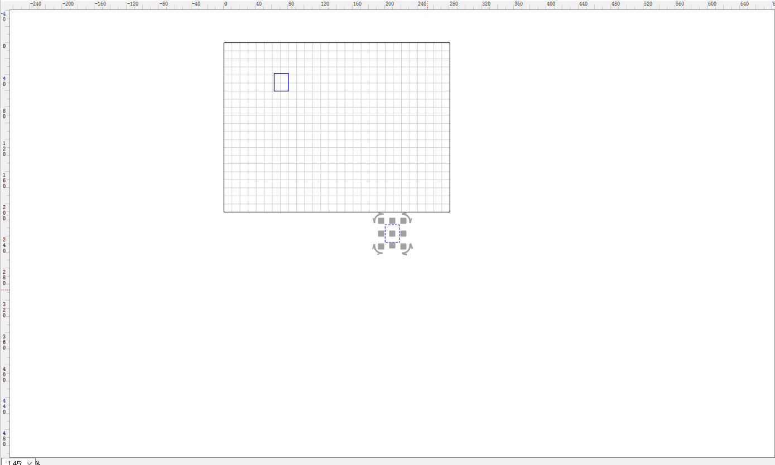
49 |  | 将【盖章】中图形重叠 |  |  | 无错误 |  |  |  |  |  |  | Pass

50 |  | 图元属性调试 |  |  | 无错误 |  |  |  | 【矩形工具】和【盖章】里的【框型】改动拐角大小会闪退，【弧形文本】文字宽度无法修改 |  |  | Fail

51 |  | 点击左侧工具栏中的【样条线工具】 |  |  |  |  |  |  |  |  |  | 挂起

52 |  | 同10 |  |  |  |  |  |  |  |  |  | 挂起

53 |  | 同11 |  |  |  |  |  |  |  |  |  | 挂起

54 |  | 同12 |  |  |  |  |  |  |  |  |  | 挂起

55 |  | 同13 |  |  |  |  |  |  |  |  |  | 挂起

56 |  | 当非第一次单击时，若鼠标移动到上一个点或近似上一个点 |  |  | 正常无变化 |  |  |  | 会出现异常直线，指向左下角 |  |  | 挂起

57 |  | 【矩形工具】【椭圆工具】左键点击拉开后会创建图元 |  |  | 无异常 |  |  |  | 左键点击后不松开，拉开然后点击右键会创建图元，双击左键不松开，拉开后无法创建图元 |  |  | Fail

58 |  | 【矩形工具，椭圆工具，多边形工具，直线工具，文字工具，位图工具，印章工具】 |  |  | 创建图元后点击【放大，缩小】按钮无异常 |  |  |  | 点击【放大】会闪退，【印章工具】点击放大会很卡，点击【缩小】无异常 |  |  | Fail

59 |  | 创建一个图元后，点击【复制】或【剪切】，之后点击【复制】 |  |  | 无异常 |  |  |  | 无法自己选择复制位置，粘贴的图元在整体放大缩小后的中心出现，并不是画布中心，右侧有图片可查看 |  |  | Fail

60

61

62

63

64

65

